상품제안서
몽블랑 글라스소주잔_C type | 상품코드: S21421

 |  |  |  |  |  |  | 02-713-8555 | www.synergygift.co.kr
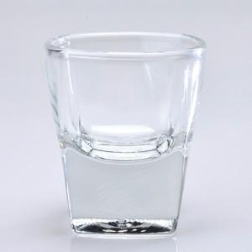

【상세/제작정보】 | <p>※해당제품 전사인쇄는 시안(난이도,색상)등에 따라 비용 변동 있을 수 있으니 문의 먼저 바랍니다.</p>

【인쇄/포장옵션】 | 전사인쇄 / 1p기본케이스

【공급단가】 | 수량 | 200~ | 500~ | 1,000~ | 3,000~ | 5,000~
*VAT별도 | 단가 | 1,870원 | 1,800원 | 1,730원 | 1,660원 | 1,620원

【상품 URL】 | https://www.synergygift.co.kr:443/src/goods_detail.php?gdno=21421

